圖表索引
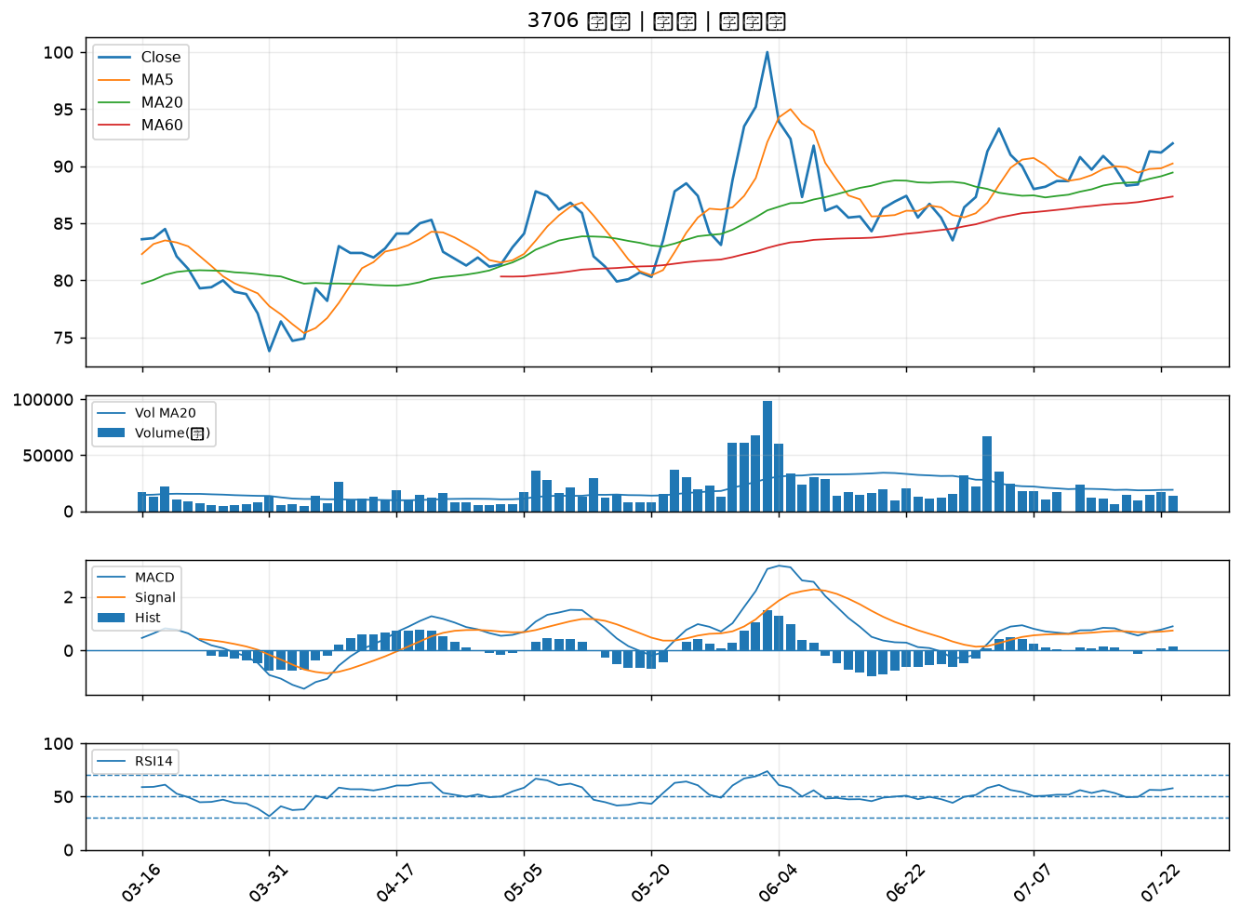
股票代號 | 股票名稱 | 市場 | 買進觀察分級 | 主力突破分數 | 圖表路徑
1732 | 毛寶 | 上市 | A級 | 4 | output/charts/20260723/1732_毛寶.png
2605 | 新興 | 上市 | B級 | 5 | output/charts/20260723/2605_新興.png
9103 | 美德醫療-DR | 上市 | B級 | 5 | output/charts/20260723/9103_美德醫療-DR.png
8114 | 振樺電 | 上市 | B級 | 5 | output/charts/20260723/8114_振樺電.png
3373 | 熱映 | 上櫃 | B級 | 5 | output/charts/20260723/3373_熱映.png
4938 | 和碩 | 上市 | B級 | 4 | output/charts/20260723/4938_和碩.png
1325 | 恆大 | 上市 | B級 | 4 | output/charts/20260723/1325_恆大.png
9919 | 康那香 | 上市 | B級 | 4 | output/charts/20260723/9919_康那香.png
1301 | 台塑 | 上市 | B級 | 3 | output/charts/20260723/1301_台塑.png
1434 | 福懋 | 上市 | B級 | 3 | output/charts/20260723/1434_福懋.png
1326 | 台化 | 上市 | B級 | 3 | output/charts/20260723/1326_台化.png
2542 | 興富發 | 上市 | B級 | 3 | output/charts/20260723/2542_興富發.png
6141 | 柏承 | 上市 | B級 | 3 | output/charts/20260723/6141_柏承.png
3479 | 安勤 | 上櫃 | B級 | 2 | output/charts/20260723/3479_安勤.png
2376 | 技嘉 | 上市 | B級 | 2 | output/charts/20260723/2376_技嘉.png
2027 | 大成鋼 | 上市 | B級 | 2 | output/charts/20260723/2027_大成鋼.png
4566 | 時碩工業 | 上市 | B級 | 2 | output/charts/20260723/4566_時碩工業.png
5490 | 同亨 | 上櫃 | B級 | 2 | output/charts/20260723/5490_同亨.png
6669 | 緯穎 | 上市 | B級 | 2 | output/charts/20260723/6669_緯穎.png
2880 | 華南金 | 上市 | B級 | 2 | output/charts/20260723/2880_華南金.png
2836 | 高雄銀 | 上市 | B級 | 1 | output/charts/20260723/2836_高雄銀.png
3577 | 泓格 | 上櫃 | B級 | 1 | output/charts/20260723/3577_泓格.png
4939 | 亞電 | 上櫃 | B級 | 1 | output/charts/20260723/4939_亞電.png
3374 | 精材 | 上櫃 | B級 | 1 | output/charts/20260723/3374_精材.png
8383 | 千附 | 上櫃 | B級 | 1 | output/charts/20260723/8383_千附.png
4534 | 慶騰 | 上櫃 | B級 | 1 | output/charts/20260723/4534_慶騰.png
2377 | 微星 | 上市 | B級 | 0 | output/charts/20260723/2377_微星.png
2883 | 凱基金 | 上市 | B級 | 0 | output/charts/20260723/2883_凱基金.png
2801 | 彰銀 | 上市 | B級 | 0 | output/charts/20260723/2801_彰銀.png
3706 | 神達 | 上市 | B級 | 0 | output/charts/20260723/3706_神達.png

1732 毛寶｜A級
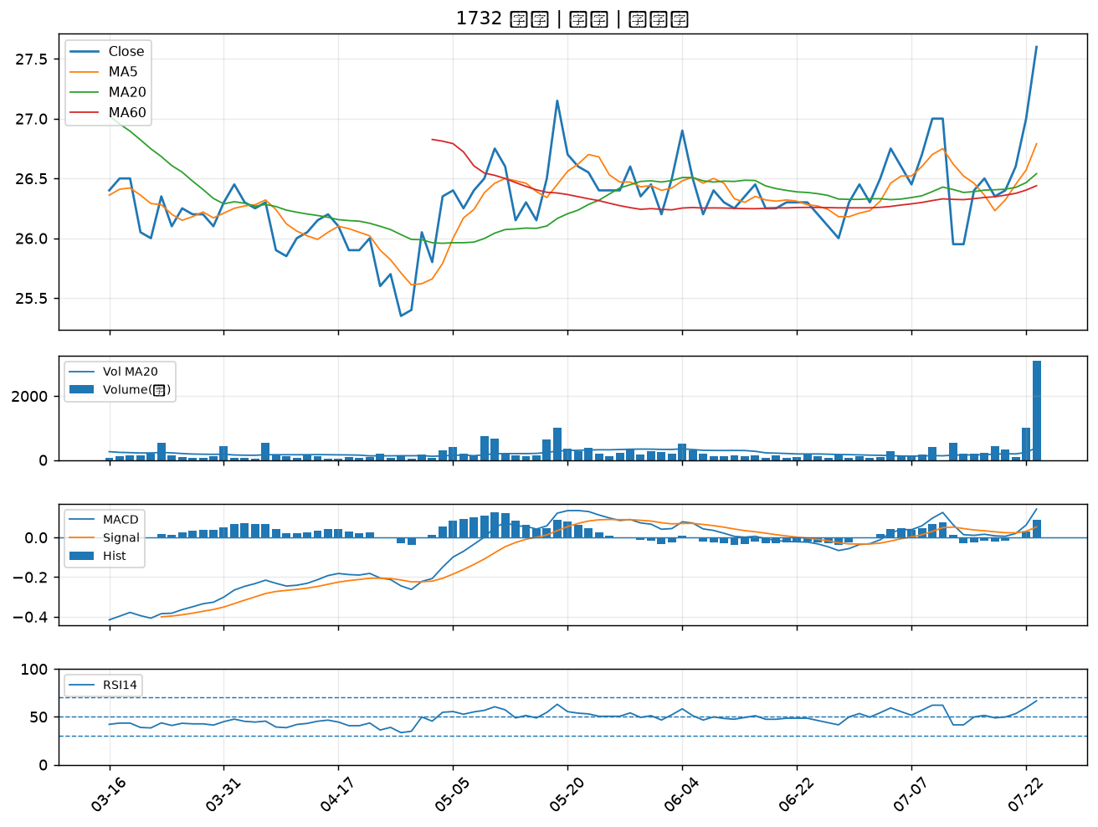

2605 新興｜B級
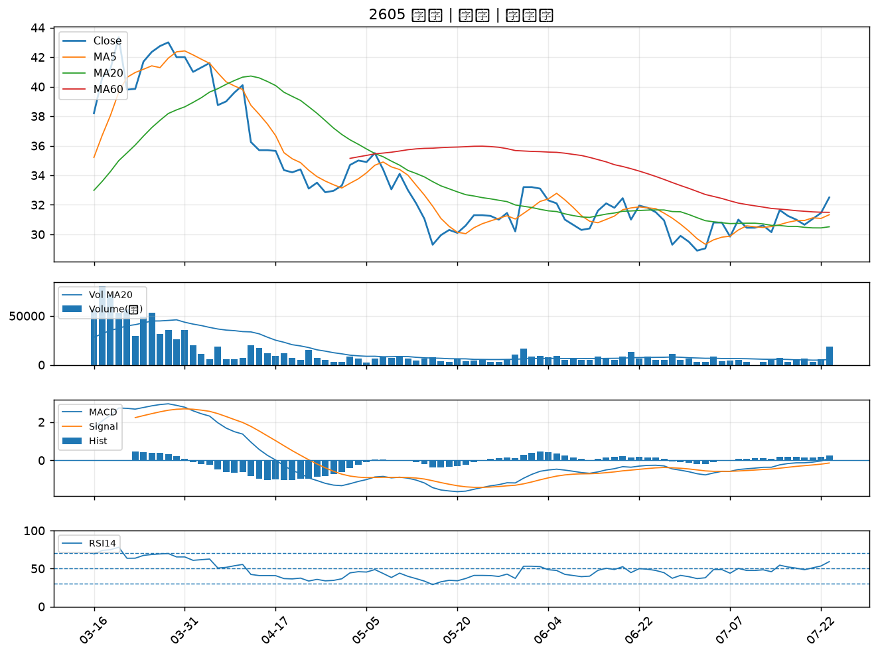

9103 美德醫療-DR｜B級
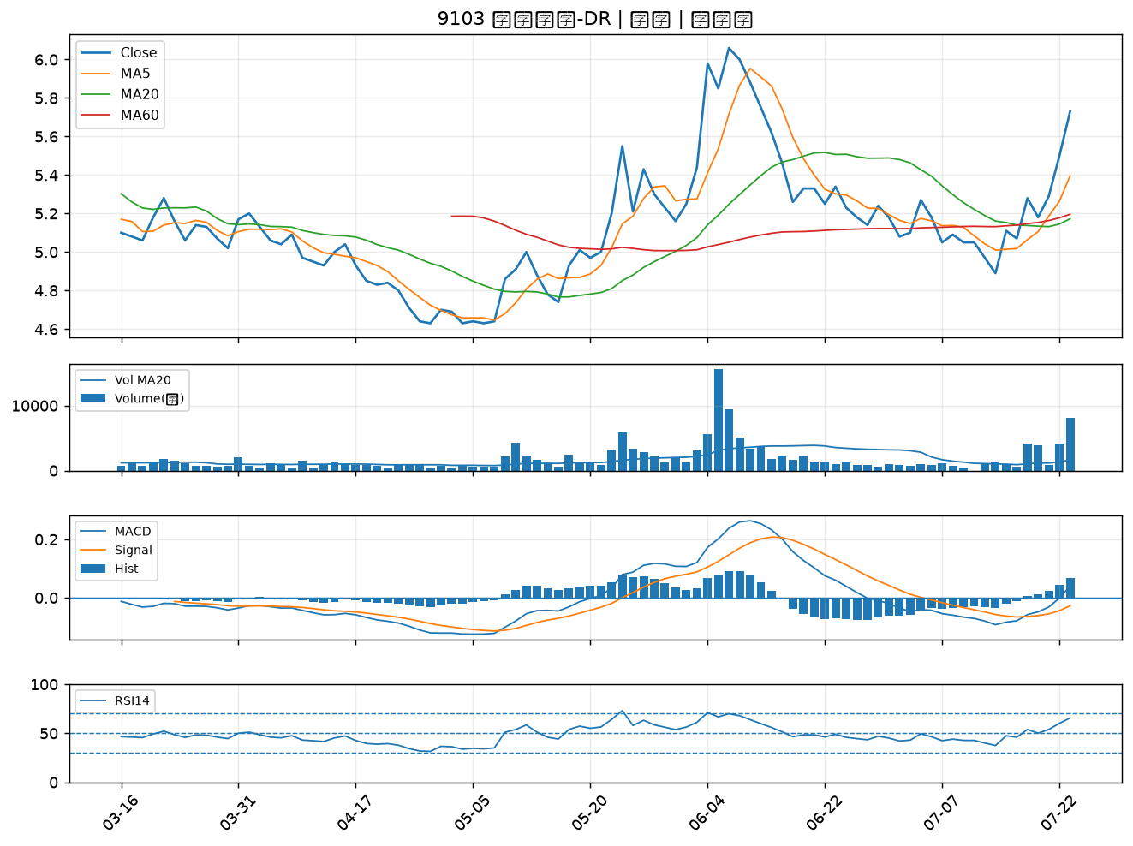

8114 振樺電｜B級
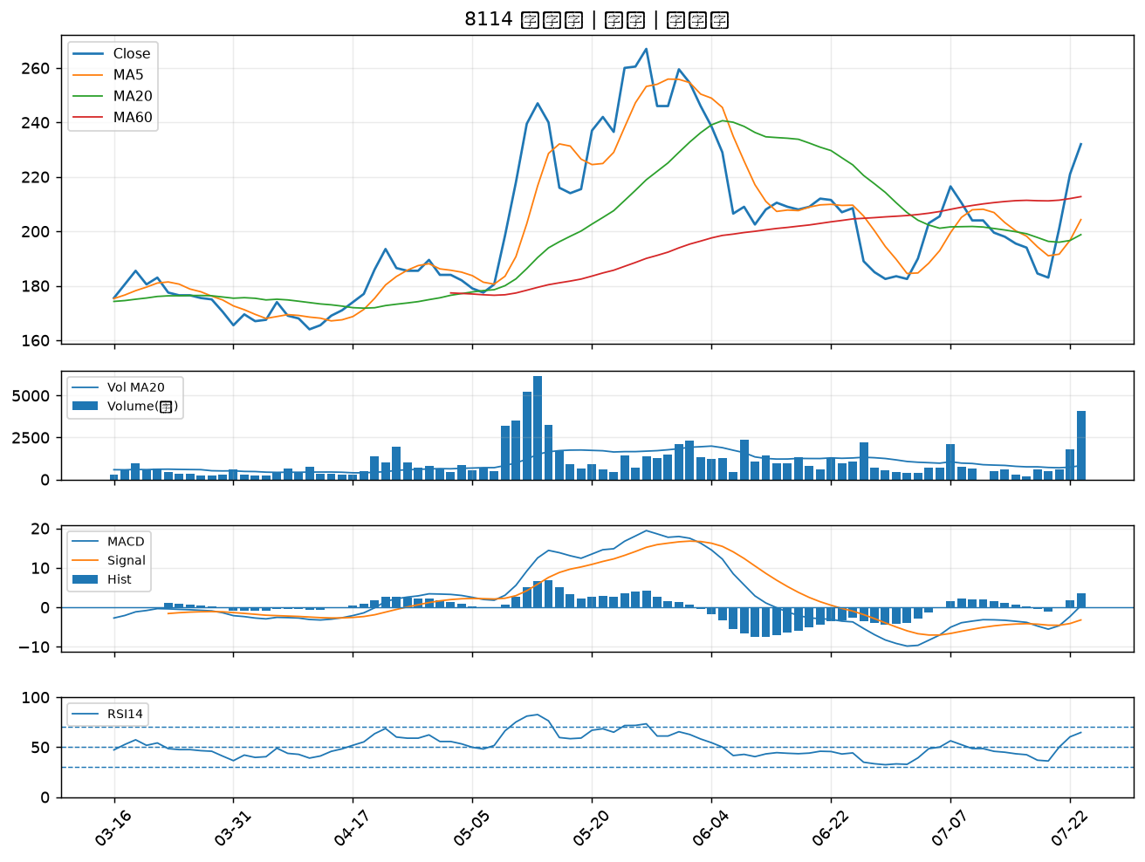

3373 熱映｜B級
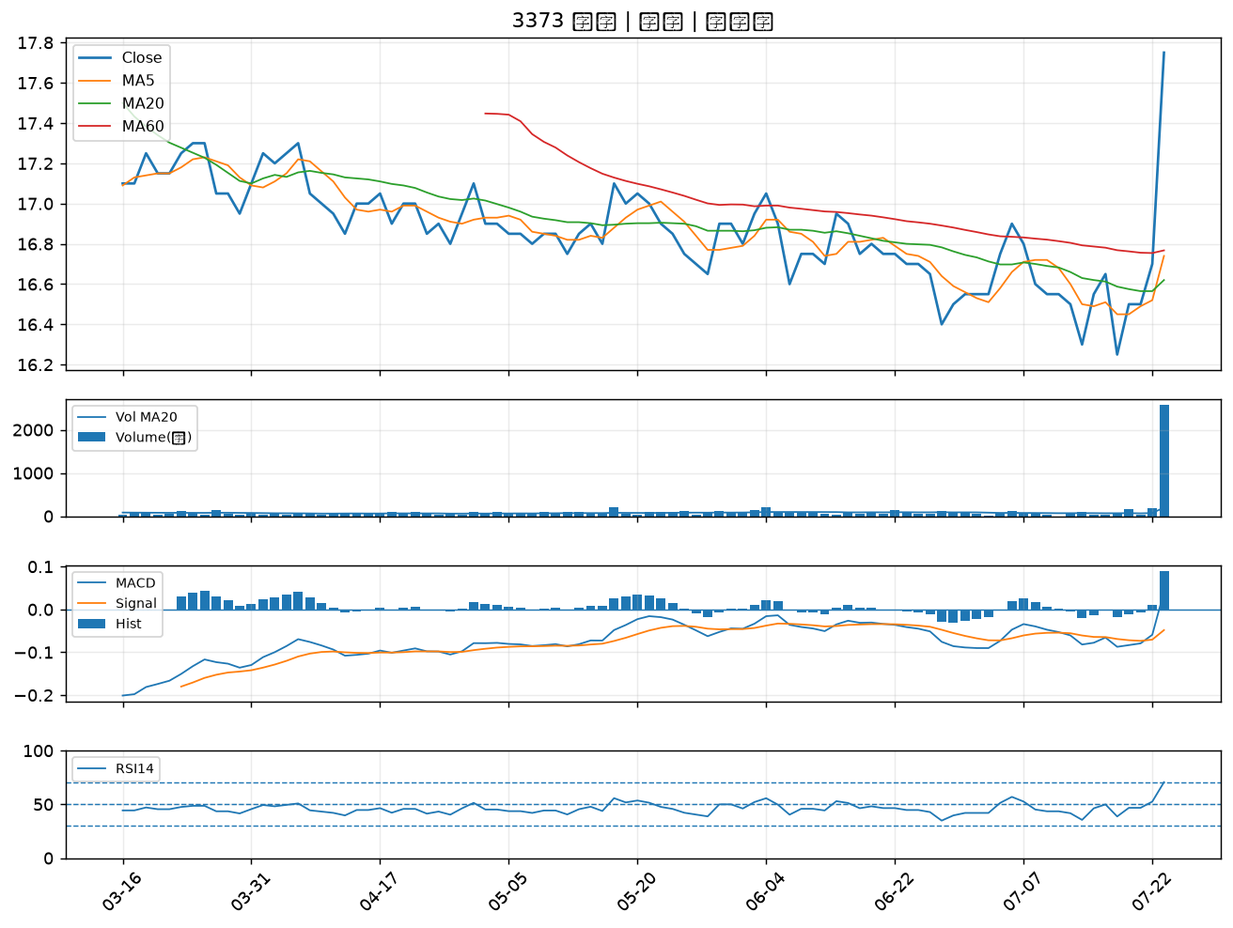

4938 和碩｜B級
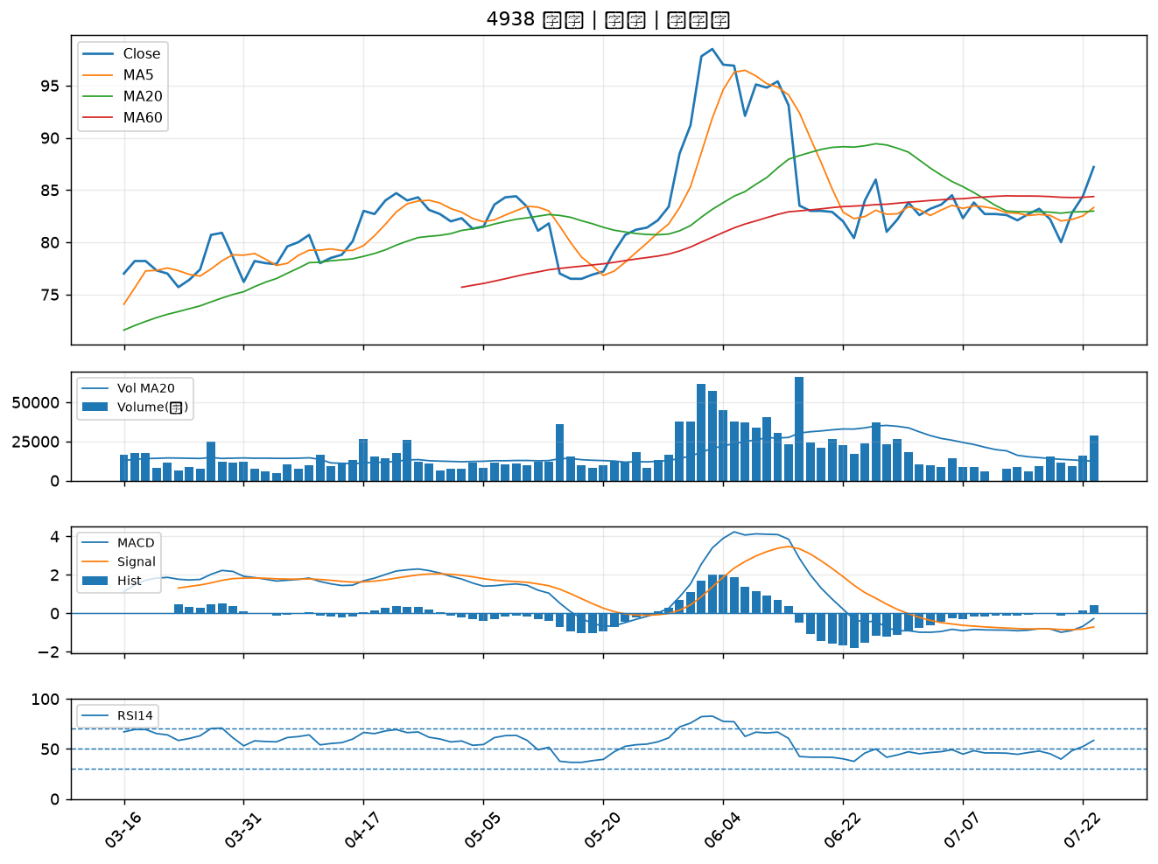

1325 恆大｜B級
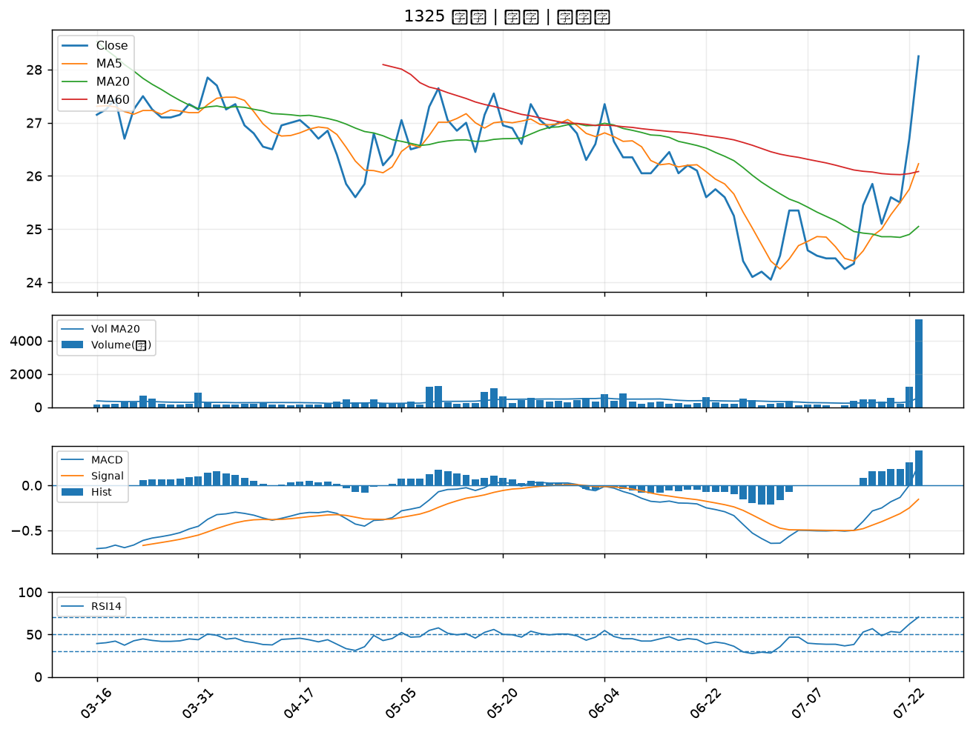

9919 康那香｜B級
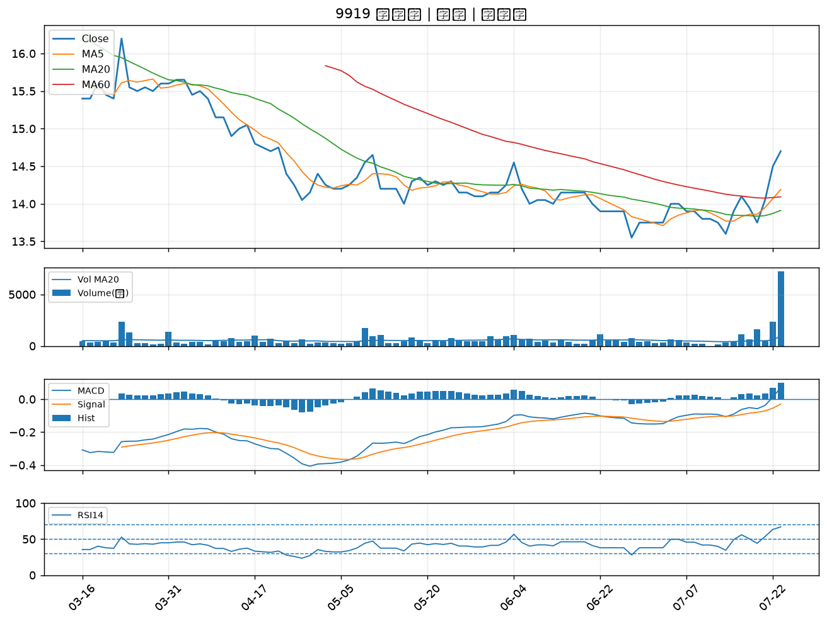

1301 台塑｜B級
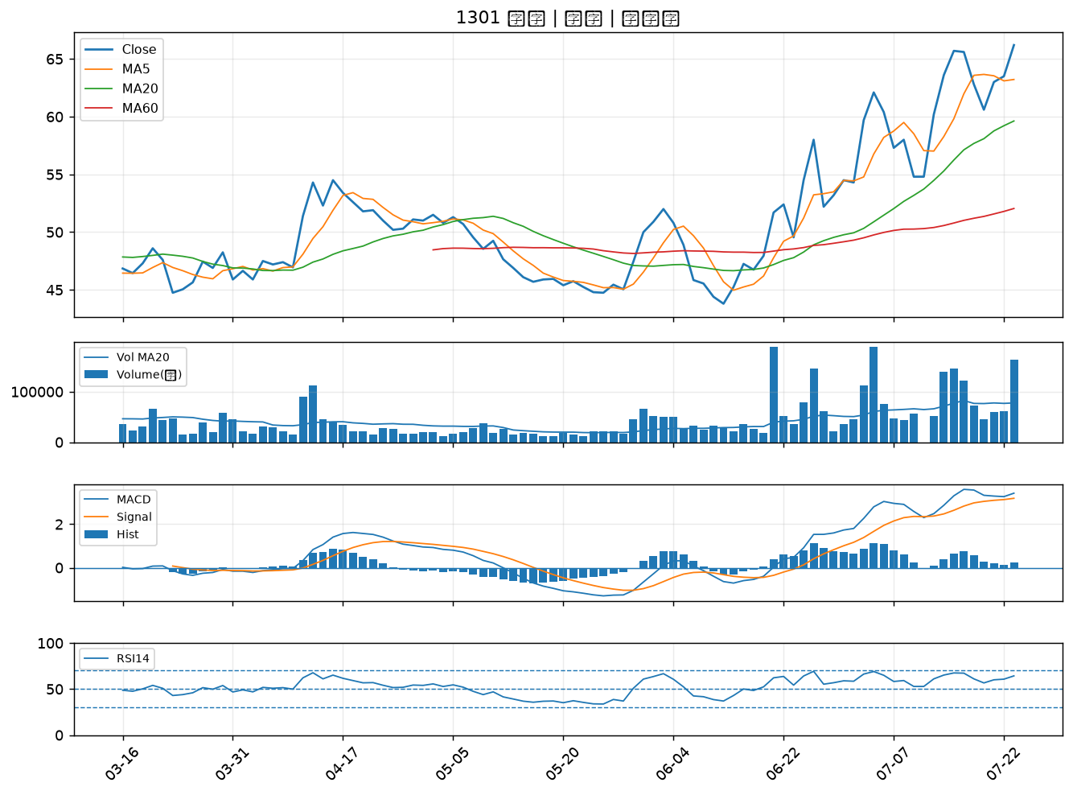

1434 福懋｜B級
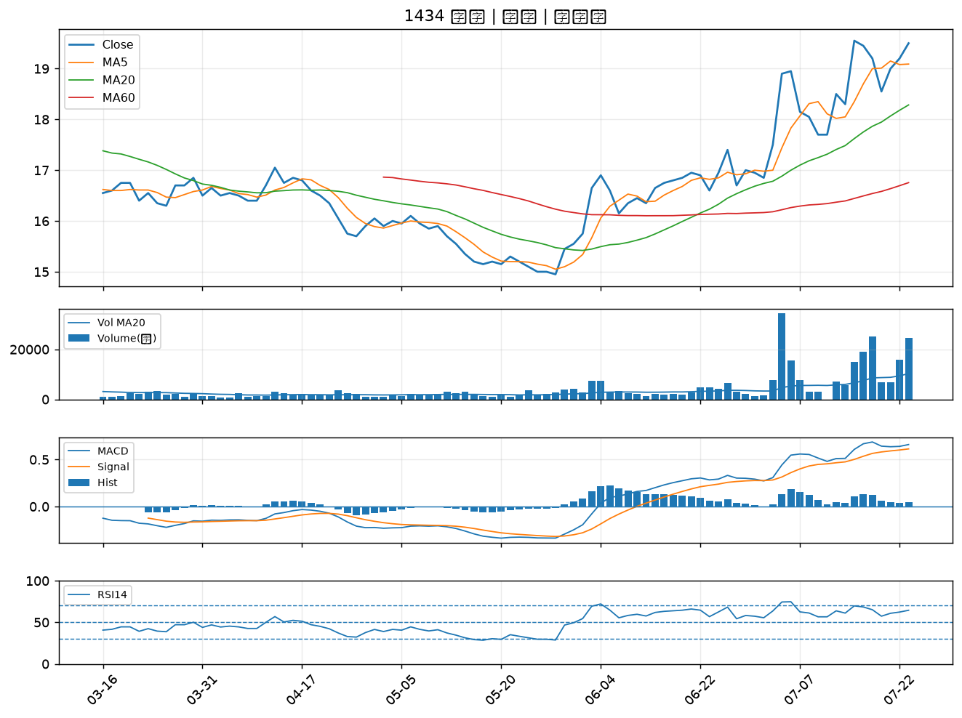

1326 台化｜B級
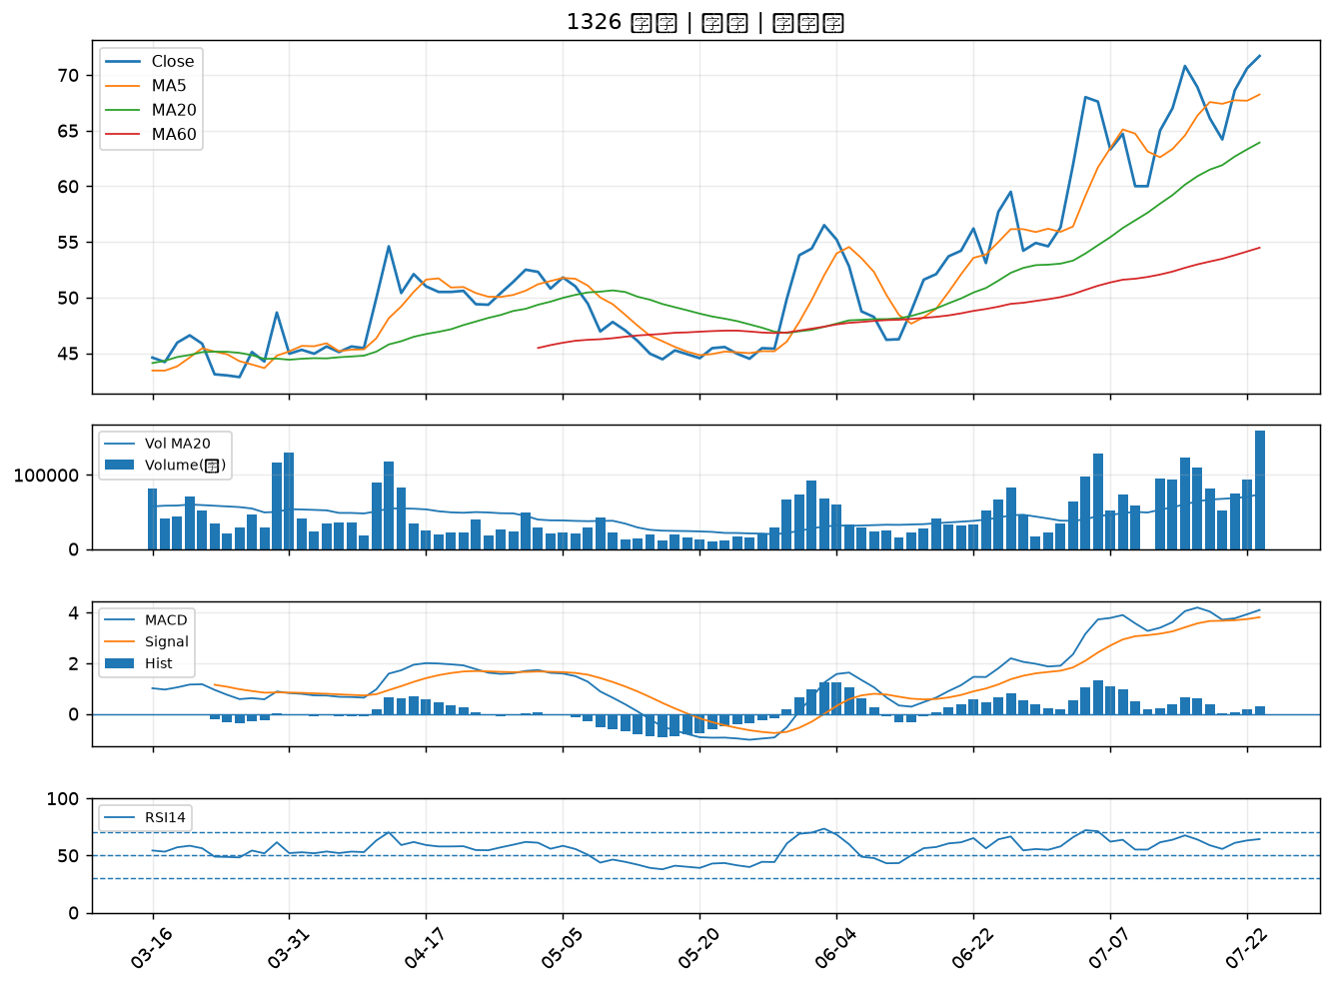

2542 興富發｜B級
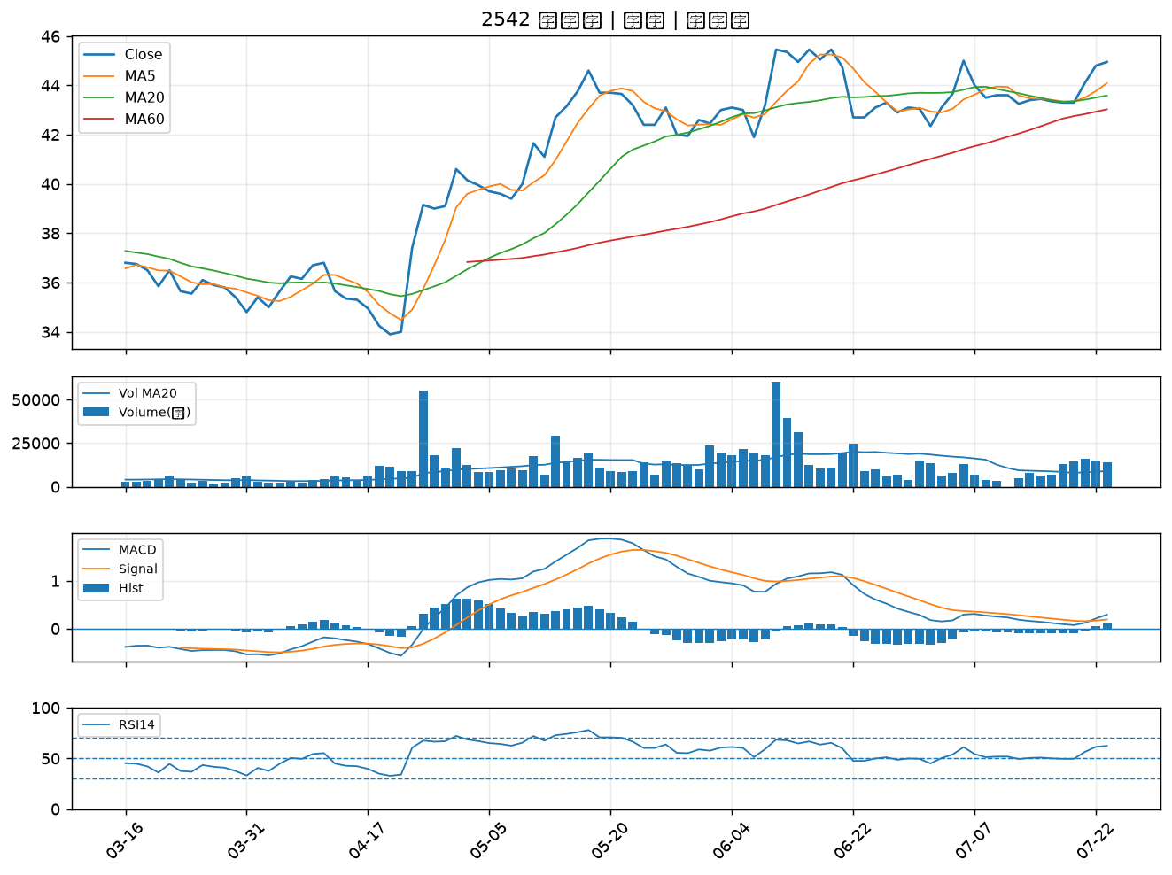

6141 柏承｜B級
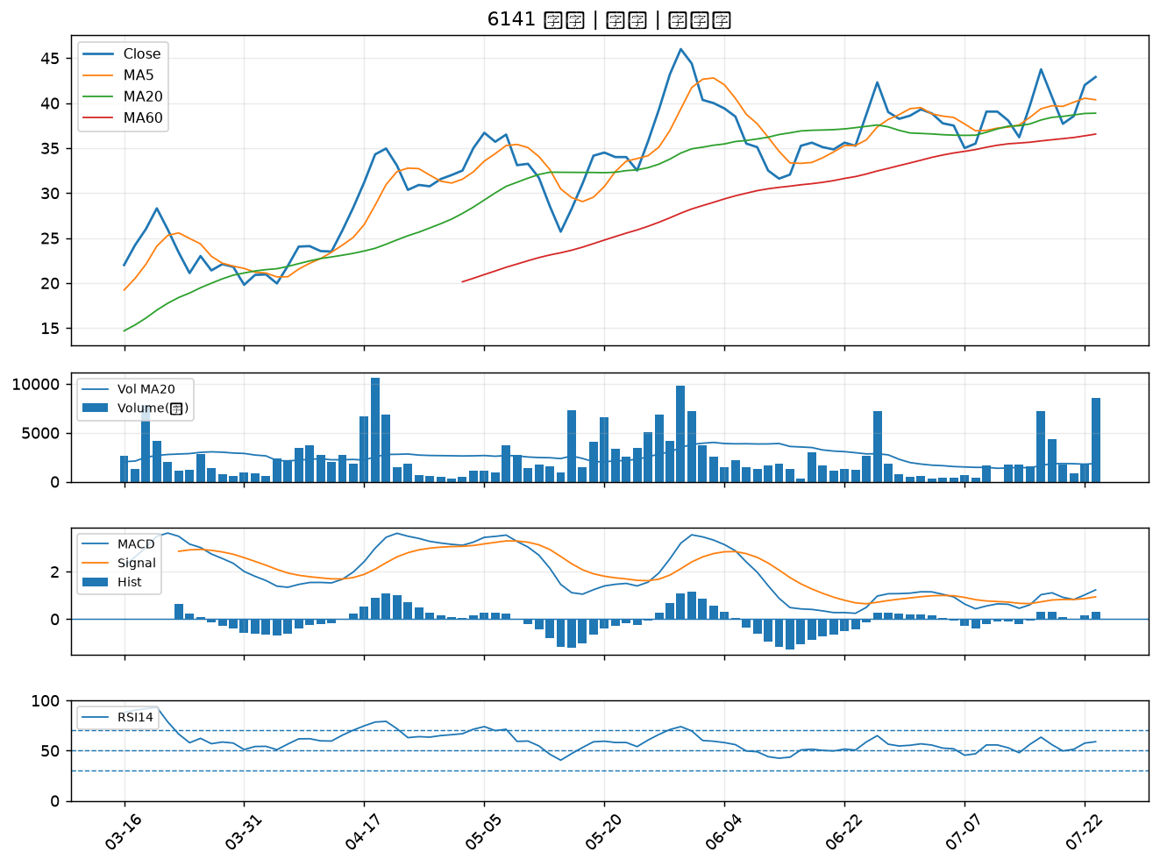

3479 安勤｜B級
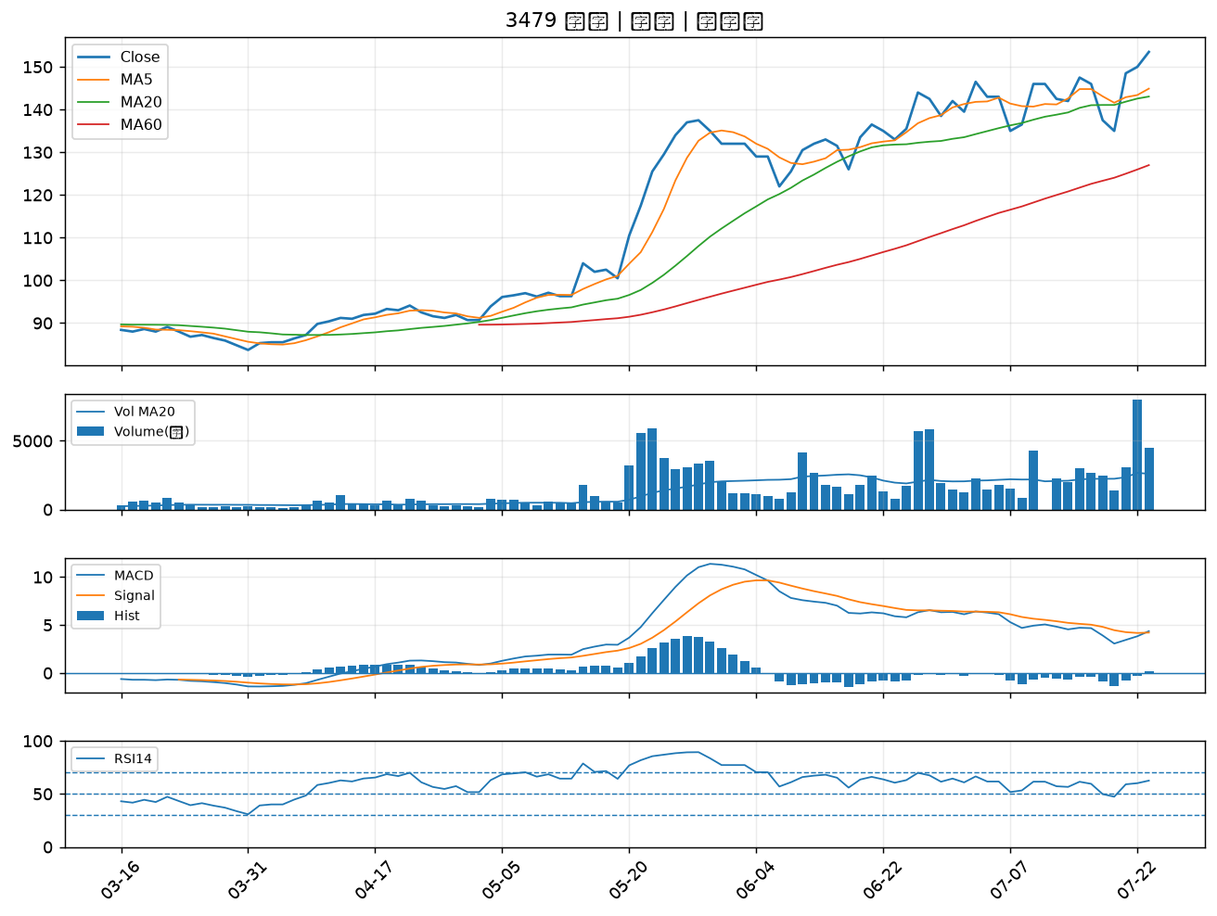

2376 技嘉｜B級
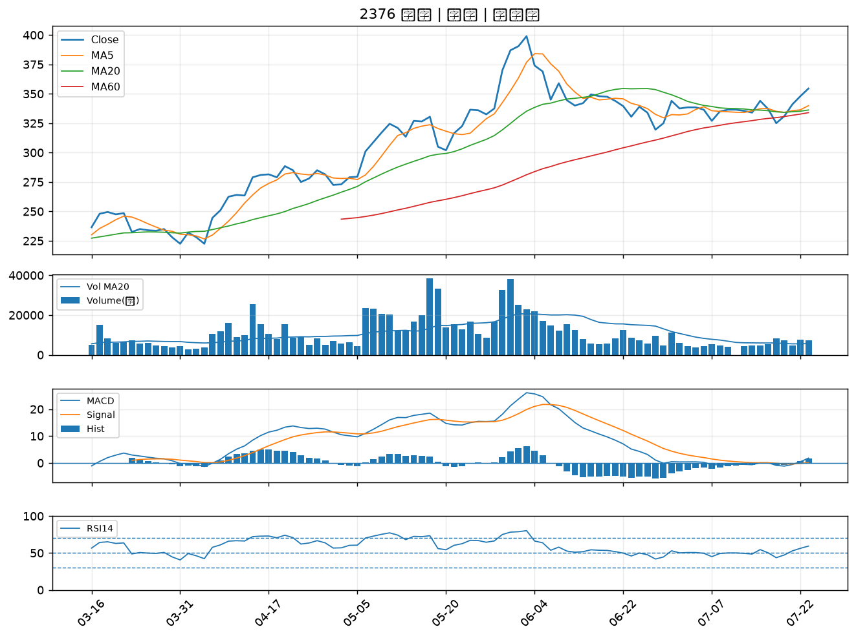

2027 大成鋼｜B級
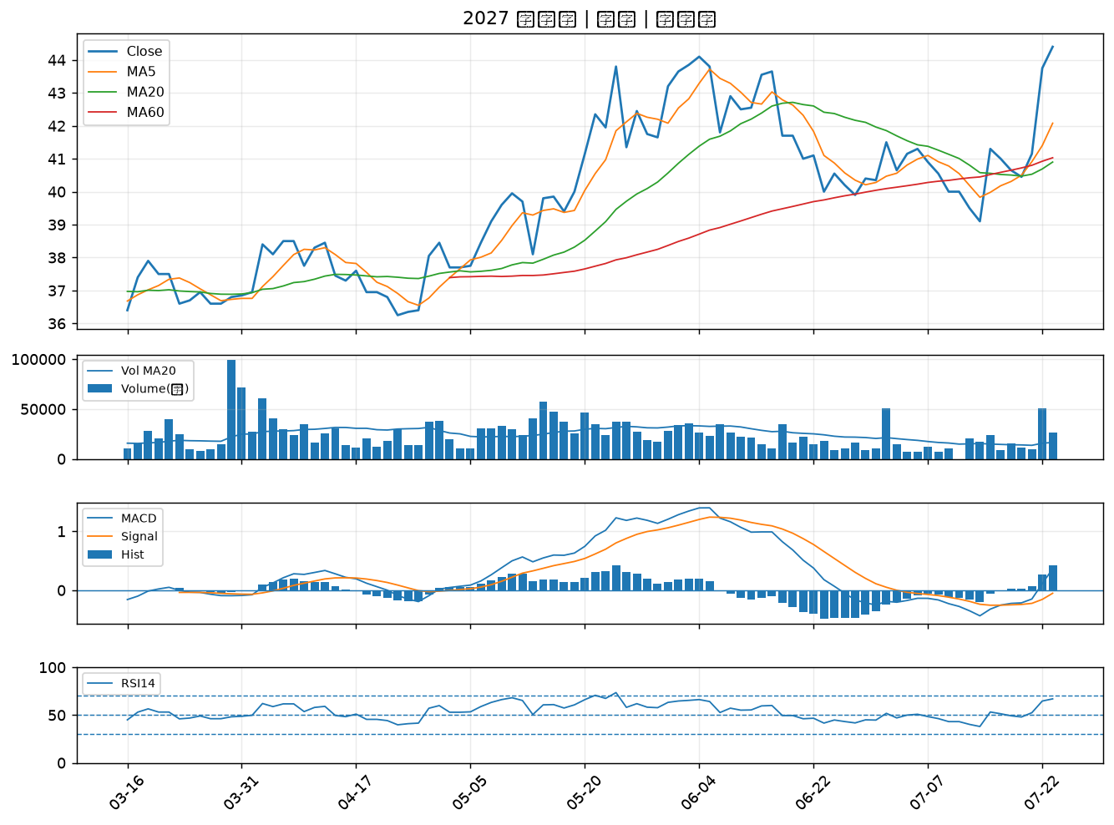

4566 時碩工業｜B級
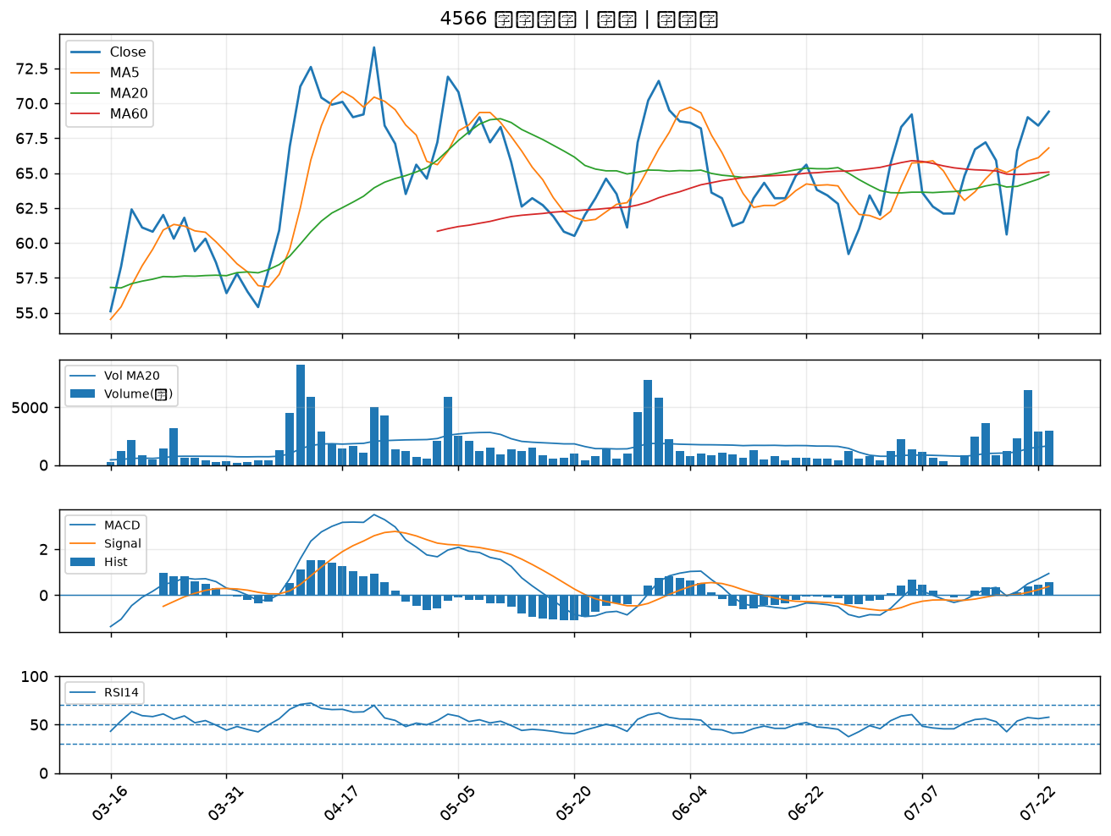

5490 同亨｜B級
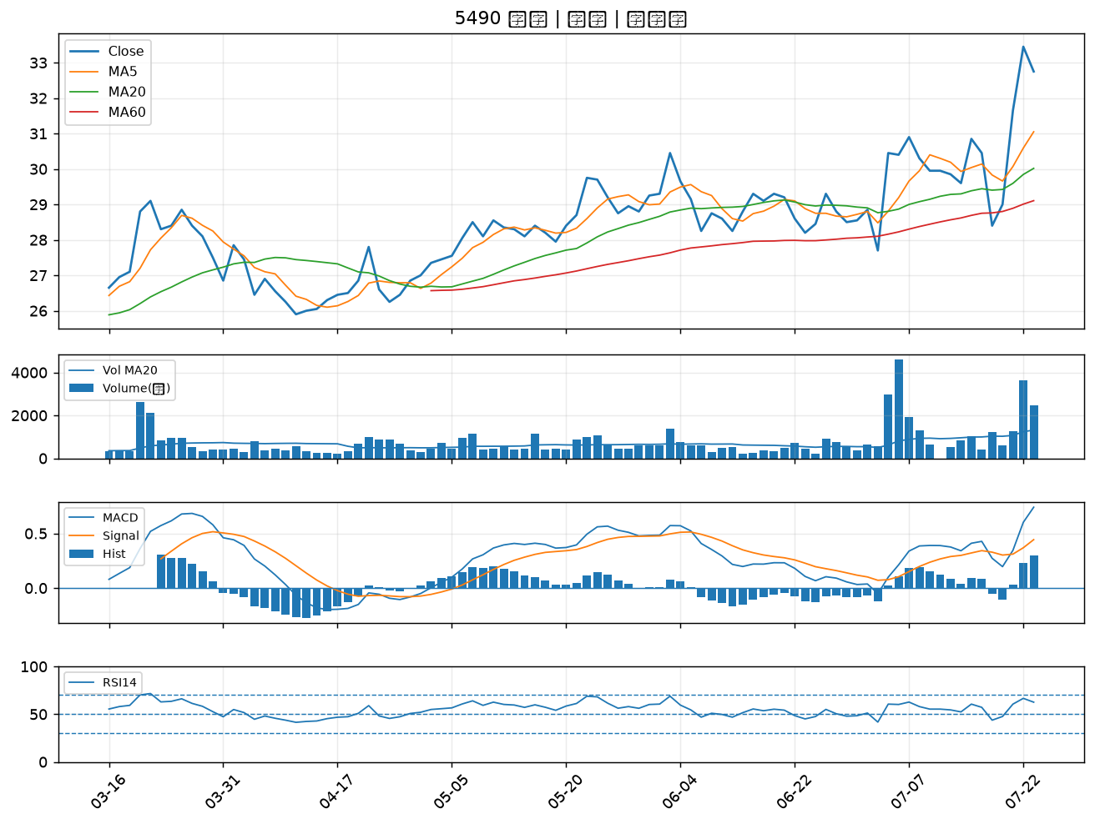

6669 緯穎｜B級
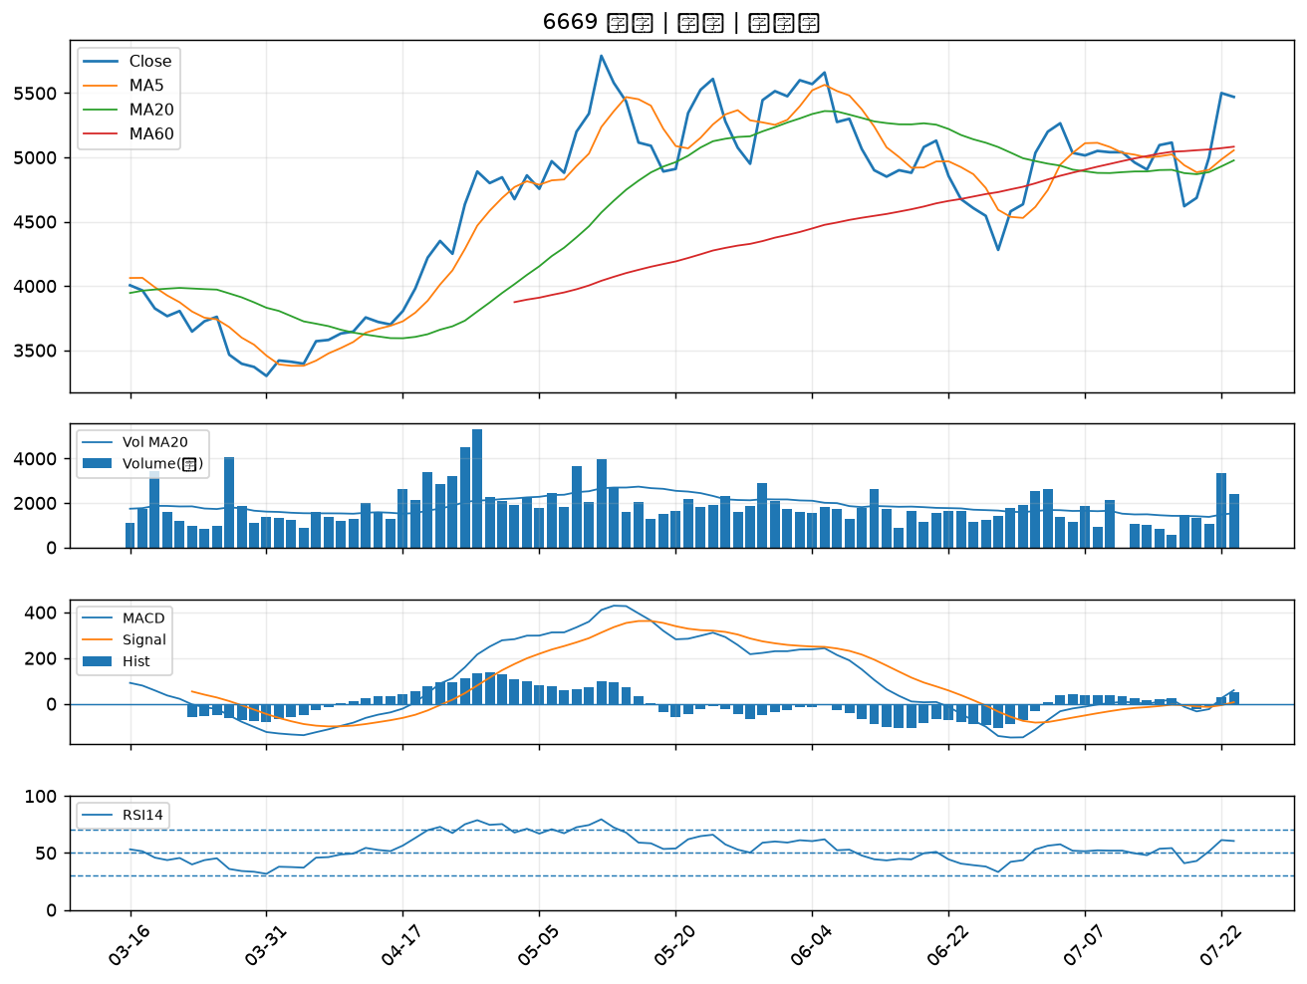

2880 華南金｜B級
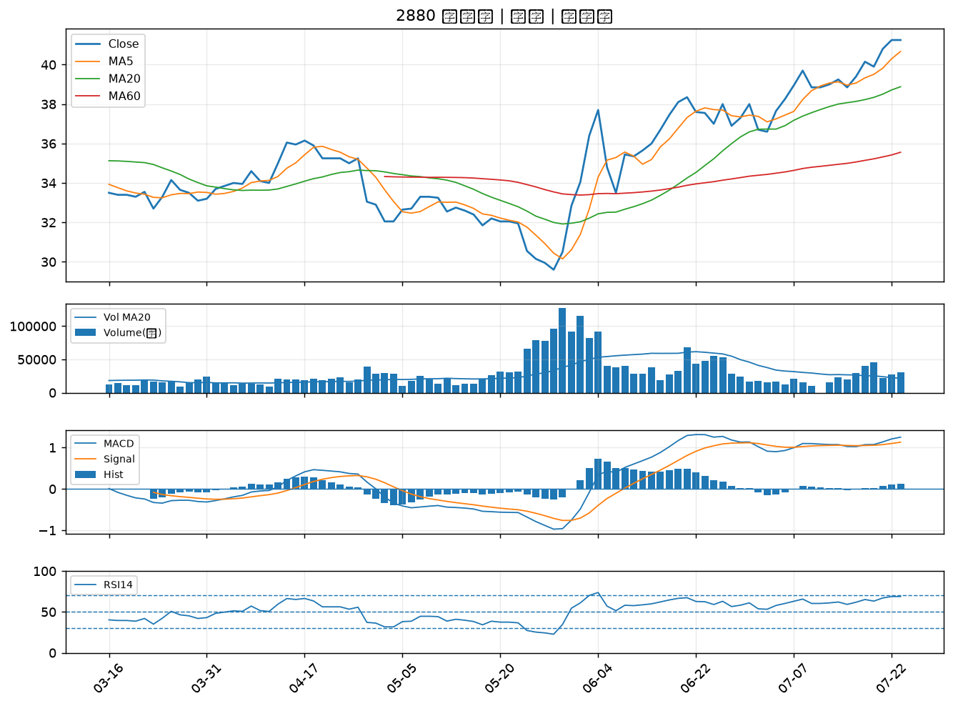

2836 高雄銀｜B級
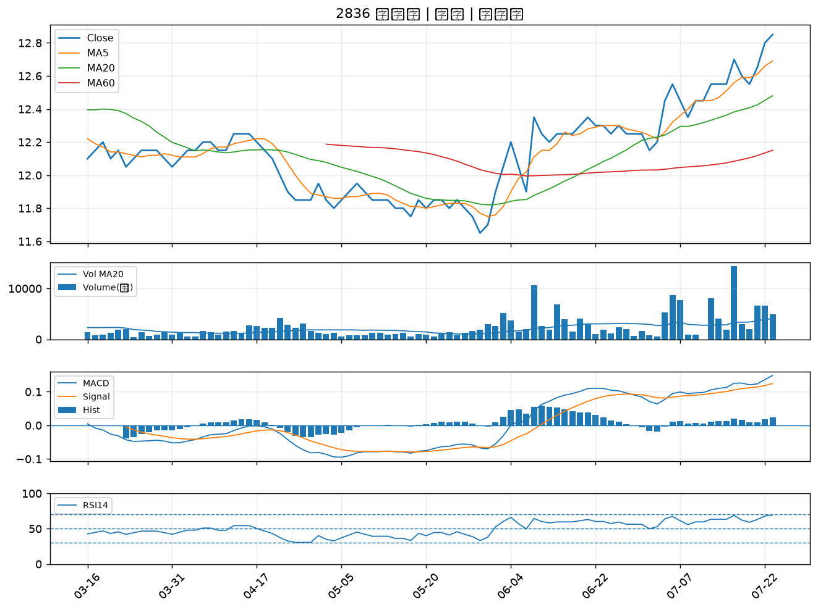

3577 泓格｜B級
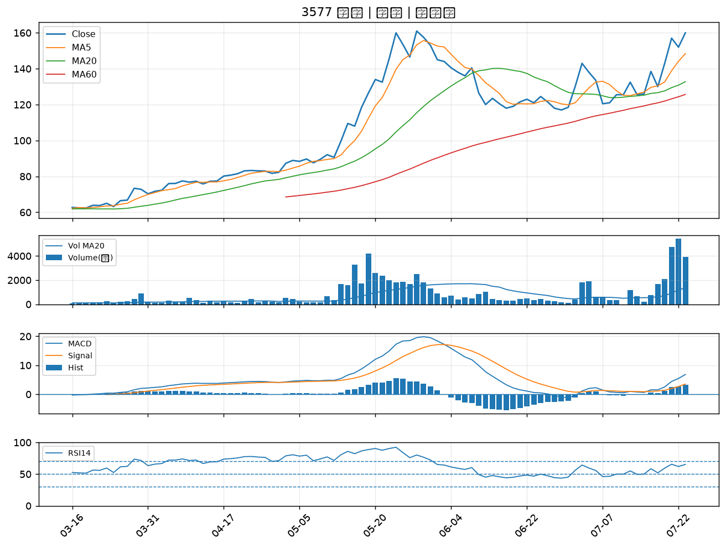

4939 亞電｜B級
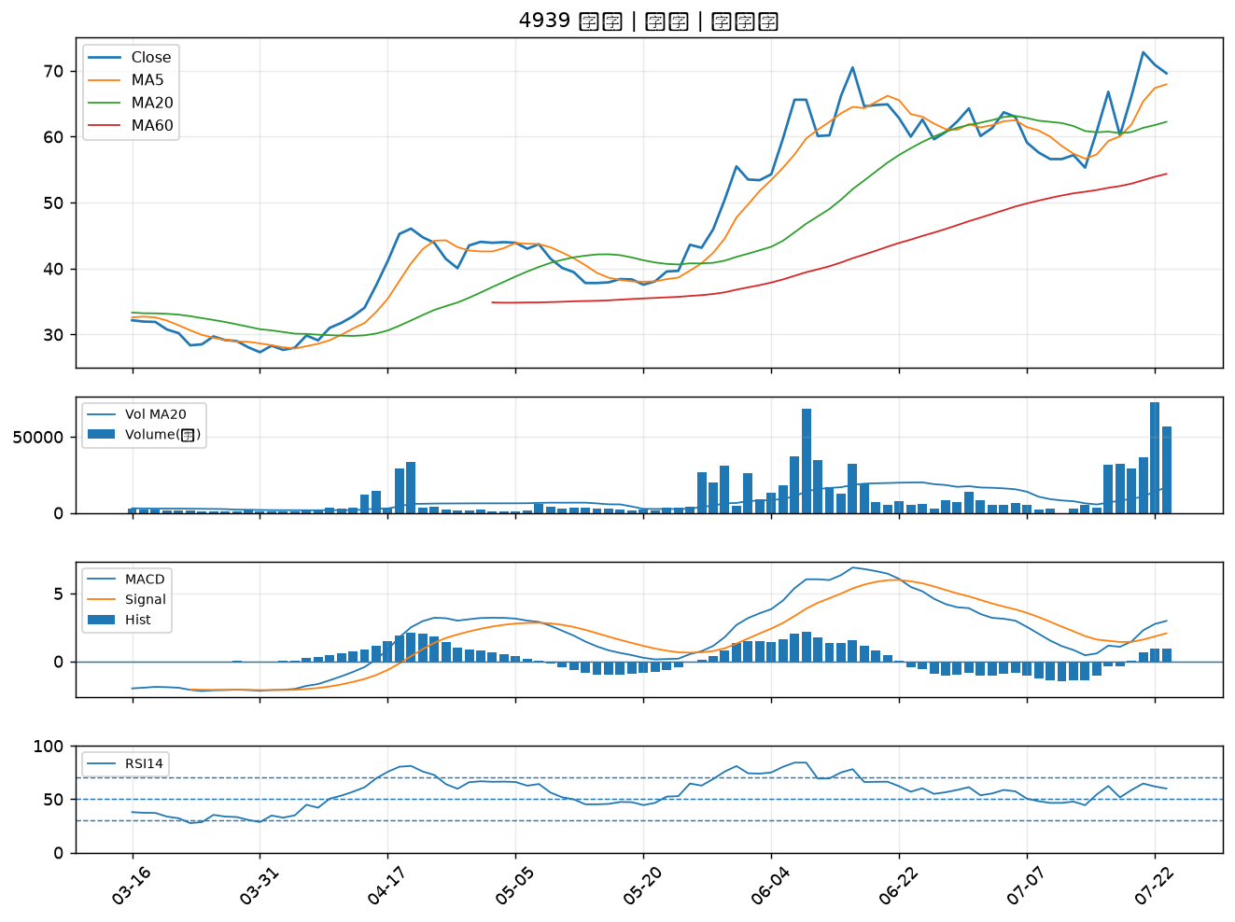

3374 精材｜B級
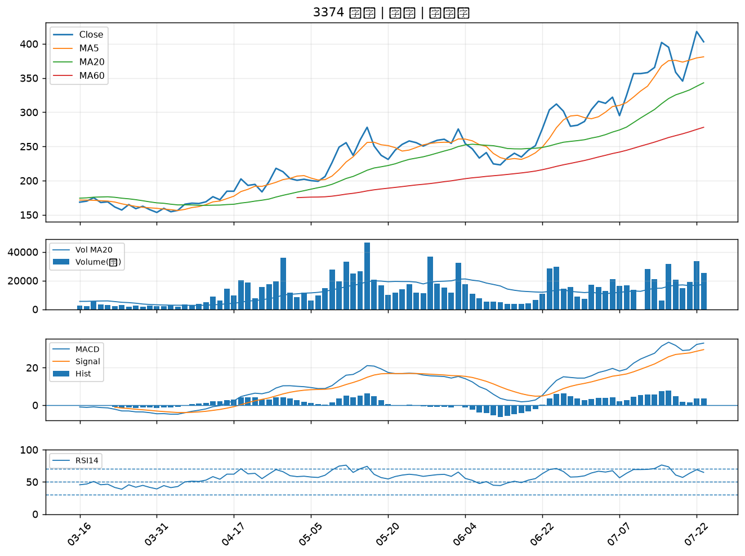

8383 千附｜B級
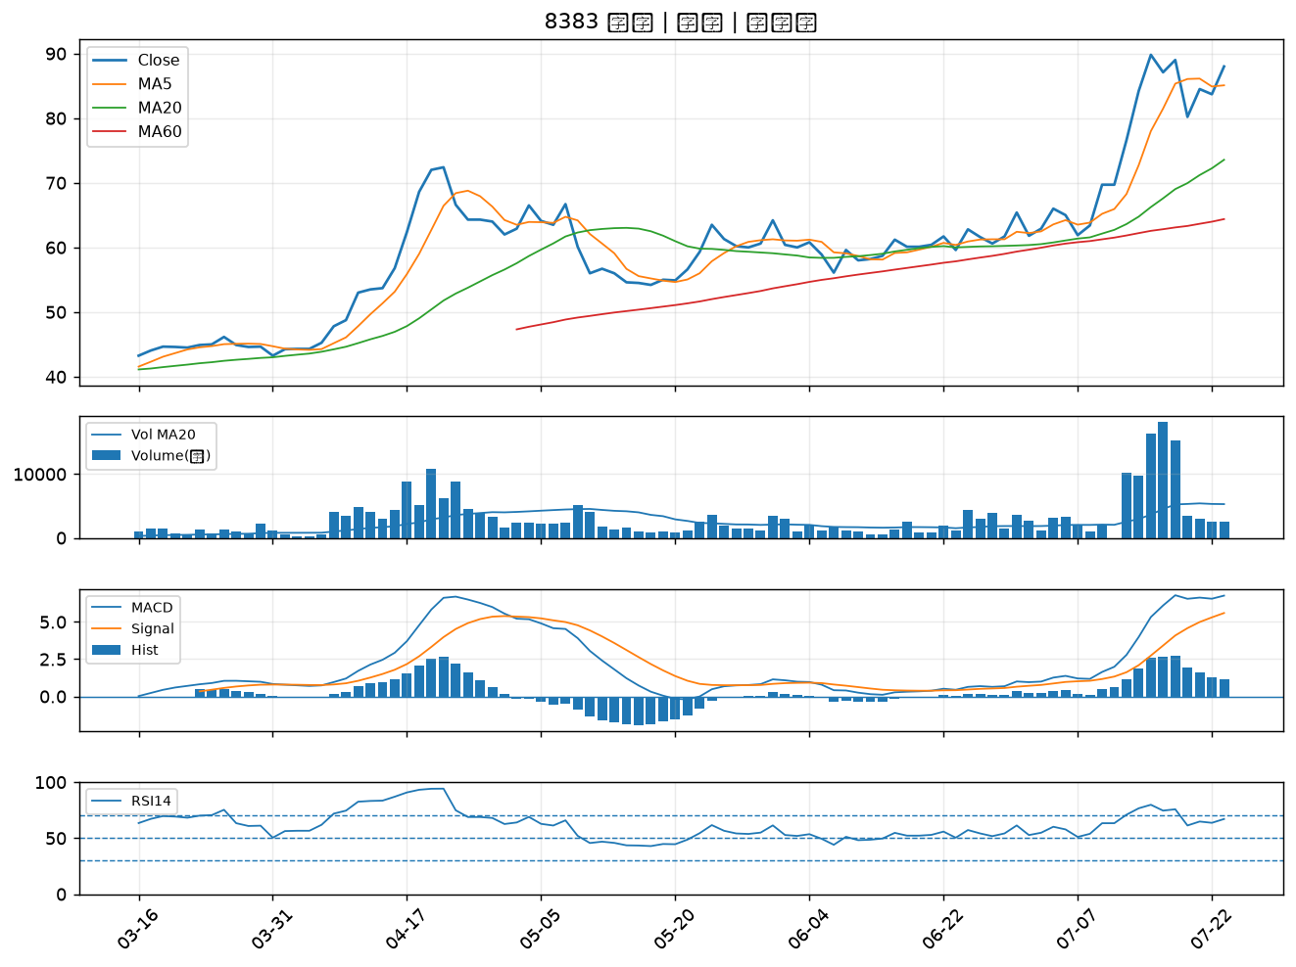

4534 慶騰｜B級
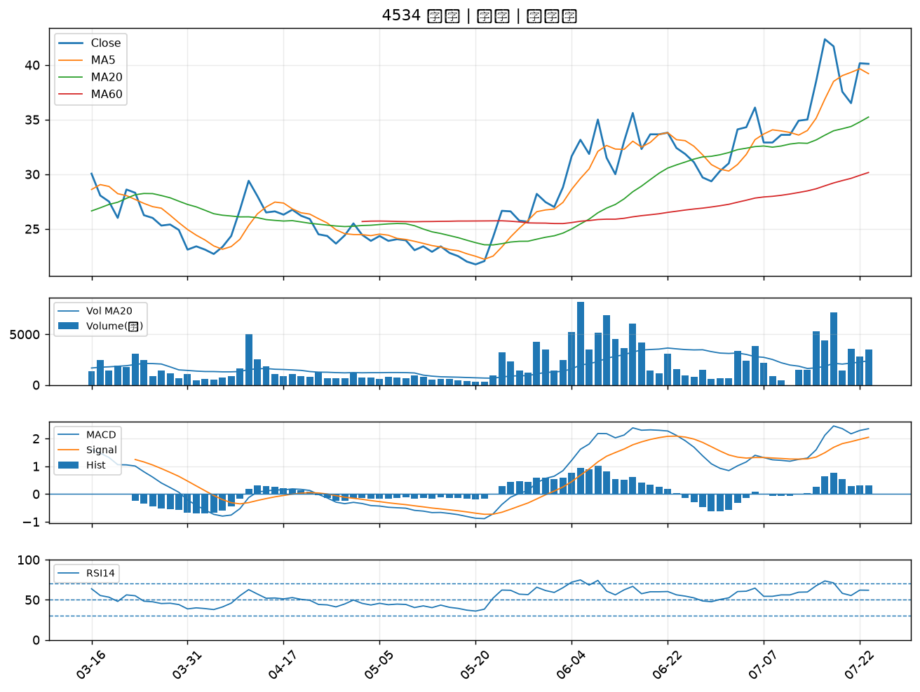

2377 微星｜B級
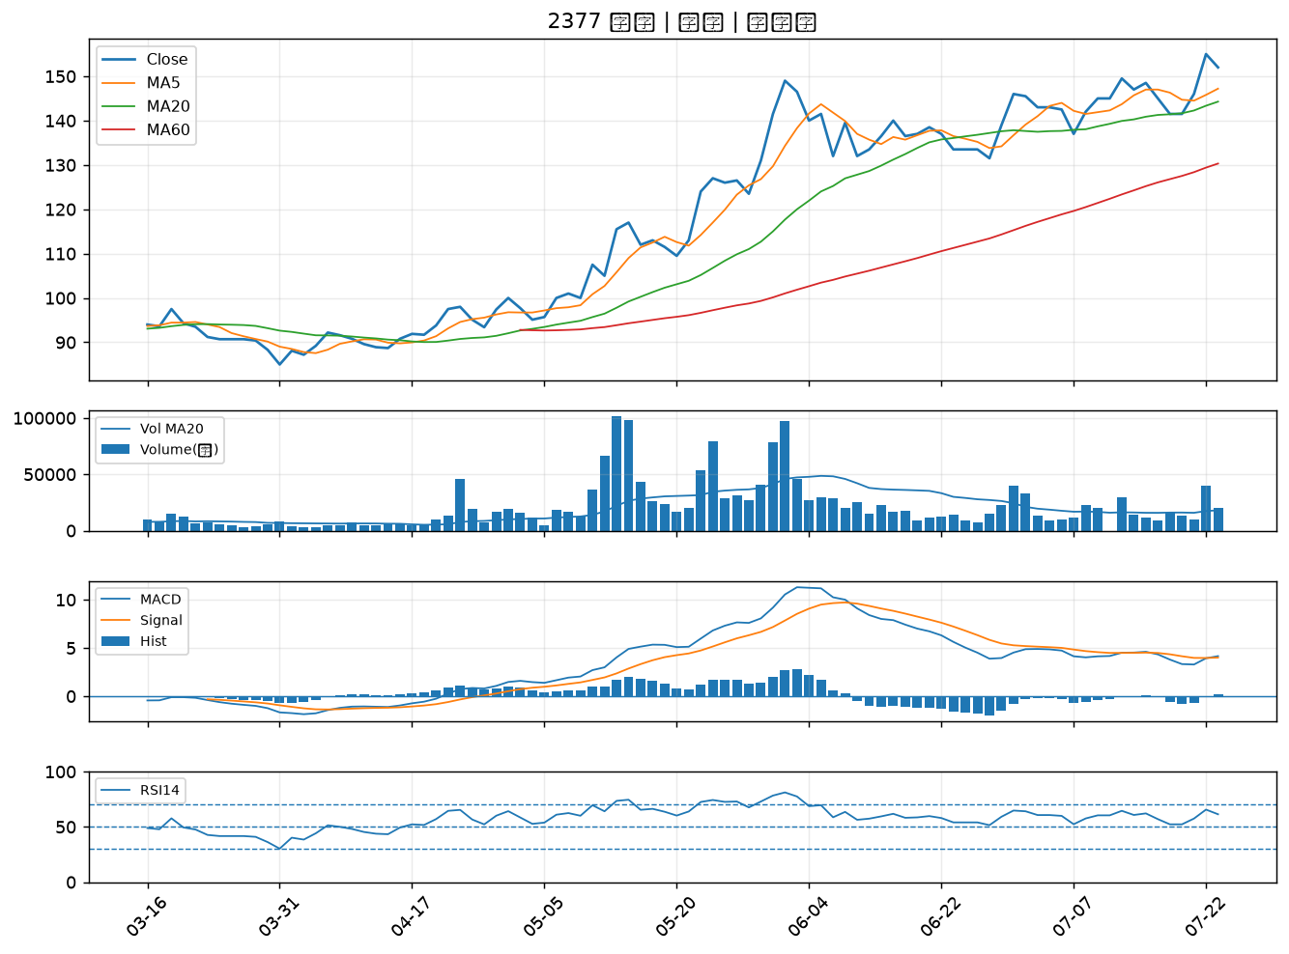

2883 凱基金｜B級
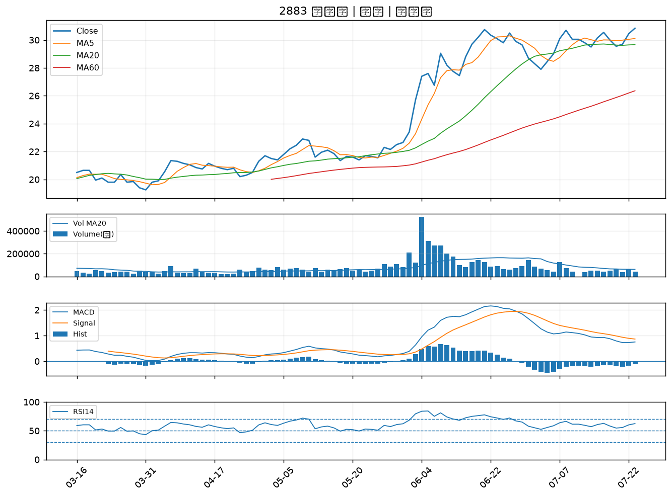

2801 彰銀｜B級
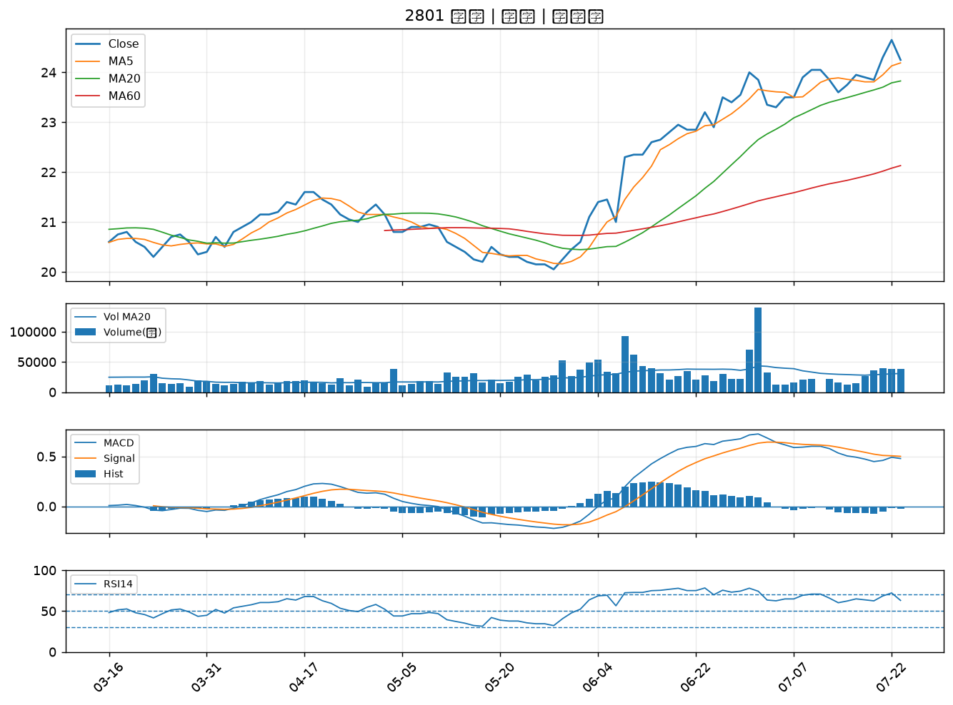

3706 神達｜B級

